入力方法
入力方法
赤い印のあるセルを選択すると、右側に矢印が出現しますので、▼をクリックしてリストから選択してください。
診療情報提供書（CT検査依頼書）
【紹介先】 |  |  |  |  |  |  |  |  |  |  |  |  |  |  |  |  |  |  |  | 記載日 |  | 2026-07-22
◆グレーの箇所を入力してください
◆赤い印のあるセルは、選択すると右側に矢印が出現しますので▼をクリックしてリストから選択してください
紹介元 | 医療機関名 所在地 |  |  |  |  |  |  |  |  |  |  |  |  |  |  | 電話番号
 | 診 療 科 |  |  |  |  |  |  |  |  |  |  |  |  |  |  | 担 当 医
日付を “/（スラッシュ）” または“.（ドット）”、 “―（ハイフン）” で区切って入力してください。
例1：“1950/6/1”→“昭和25年6月1日”
例2：“ｓ25.6.1”→“昭和25年6月1日”
と和暦に変換されます。
患者様情報 | フリガナ |  |  |  |  |  |  |  |  |  |  |  |  |  |  | 生年月日
 | お 名 前 |  |  |  |  |  |  |  |  |  |  | 様
 | ご 住 所 |  |  |  |  | 〒 |  |  |  |  |  |  |  |  |  |  |  |  |  | TEL

予約時刻を“：（コロン）”で入力して下さい。
※注） 例“10時”と漢字入力すると予約票の案内時間が表示されません。
日付を“/（スラッシュ）”または“.（カンマ）”、“―（ハイフン）”で区切って入力してください。
例1：“7/1”→“2026年7月1日(水)”
例2：“ｒ8.7.1”→“2026年7月1日(水)”
と西暦に変換されます。
 | 検 査 日 |  |  |  |  |  |  |  |  |  |  |  |  | 検査時間 |  |  |  |  |  |  |  |  |  |  | 予約
 | ■ 身 長 |  |  |  |  |  |  |  |  |  | ㎝ |  |  | ■ 体 重 |  |  |  |  |  |  |  |  |  |  | ㎏
 | ■ 移 動 |  |  |  |  |  |  |  |  |  |  |  |  | ■ 体内金属 |  |  |  |  |  |  | 種類（ |  |  |  |  |  |  | ）
 | ■ 感 染 症 |  |  |  |  |  |  | 病名（ |  |  |  |  | ） | ■ ペースメーカー |  |  |  |  |  |  | 機種（ |  |  |  |  |  |  | ）

検 査 内 容 | CT検査部位
 | 造影の有無 |  |  |  |  |  | 単 純
 |  |  |  |  |  |  | 造 影 |  |  | 喘 息
 |  |  |  |  |  |  |  |  |  | 糖 尿 病
造影検査の場合、必ずご記入ください。
 |  |  |  |  |  |  |  |  |  |  |  |  |  |  | （ 休薬不要）
 |  |  |  |  |  |  |  |  |  | 血清クレアチニンおよびeGFR （検査日3か月以内） |  |  |  |  | 採血日 |  |  |  | 血清クレアチニン |  |  |  | （ |  |  |  | mg/dL）
クレアチニンを入力すると自動的に
eGFRが表示されます
 |  |  |  |  |  |  |  |  |  |  |  |  |  |  |  |  | 月 |  | 日 | ｅGFR |  |  | （ | #DIV/0! |  |  | mL/分/1.73m²）

診断・経過・検査目的 | 臨床診断名
 | ※読影上必要ですので、必ずご記入下さい。

 | ←読影不要の場合はチェックをお願いします。
検査画像 | 検査画像 |  |  |  |  |  |  |  |  | 報告書FAX希望 |  |  |  |  |  |  | 番号（ |  |  |  |  |  |  |  |  |  |  | ）
 | ・空欄の場合は、病院に郵送いたします。送料は禎心会さっぽろ北口クリニックが負担いたします。
この用紙を事前に
FAXしてください
 |  |  |  |  |  |  |  |  |  |  |  |  |  |  |  |  |  |  |  |  |  |  |  |  |  | 2026.7改訂
 |  |  |  |  |  |  |  |  | TEL 011-709-1131 FAX 011-709-1132

 |  |  |  |  |  |  |  |  |  |  |  |  |  |  |  |  |  |  |  |  |  |  |  |  |  | 患者様控え

1枚目の情報が自動入力されます。
 | フリガナ |  |  |  |  | 0 |  |  |  |  |  |  |  |  |  | 生年月日 |  |  |  | 0
 | お 名 前 |  |  |  |  | 0 |  |  |  |  |  |  |  |  | 様

 | ご 住 所 |  |  |  |  | 〒 | 0 |  | 0 |  |  |  |  |  |  |  |  |  |  | TEL | 0
注 意 事 項
 | 検 査 日 |  |  |  |  | 0 |  |  |  |  |  |  |  | 検査時間 |  |  |  | 0:00:00 |  |  |  |  |  |  | 予約
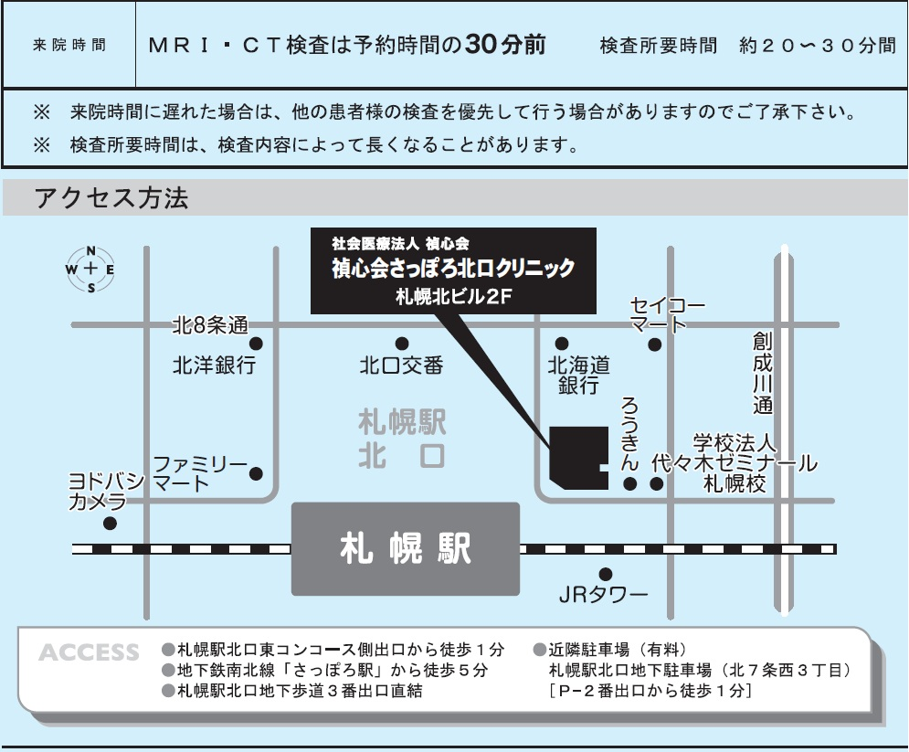

 |  | ＭＲＩ検査の注意事項

 | ※ ペースメーカー・人工内耳・可動性義眼を挿入されている方は
 |  | 当院ではMRI検査を受けることができません。

 |  | ・体内に金属（脳動脈瘤クリップ・ステント・人工関節・人工弁など）がある場合は
 |  | 検査が受けられない場合がありますので、検査予約時にお申し出ください。

 |  | ・ＭＲＩ検査は強い磁気を用いて検査を行いますので以下の物は検査前に取り外しを
 |  |  | お願いいたします。

 |  |  |  | かぎ・カード類・ヘアピン・時計・アクセサリー類
 |  |  |  | 義足・携帯電話・入れ歯・その他、身につけている金属類

 |  | ・MRIによる発熱の可能性があるため、以下の物は着用せず来院をお願いいたします。

 |  |  | ○ カラーコンタクトレンズ・ネイルアート
 |  |  |  | ジェルネイル・マグネットネイル・ネイルパーツ

 |  |  | ○ 来院してからの取り外しが困難なアクセサリー（ファーストピアスなど）

 |  |  | ○ 色付きの整髪料
 |  |  |  |  | （増毛スプレー・白髪隠しスプレー・ヘアファンデーションなど）

 |  | ・腹部検査（肝臓・すい臓・胆のう・腎臓）の場合は、直前食の絶食をお願いいたします。
 |  |  | （例： 午前の検査の場合は朝食を、午後の検査の場合は昼食を食べないでください）

 |  | ・妊娠されている方、可能性がある方は必ずお伝えください。

 |  | ・検査内容によっては造影剤を使用する場合があります。
 |  | まれに副作用があるため、検査前に承諾書を頂いております。

 |  |  | ＣＴ検査の注意事項

 |  |  | ・腹部検査（肝臓・すい臓・胆のう・腎臓）の場合は、直前食の絶食をお願いいたします。
 |  |  |  | （例： 午前の検査の場合は朝食を、午後の検査の場合は昼食を食べないでください）

 |  |  | ・妊娠されている方、可能性がある方は必ずお伝えください。

 |  |  | ・糖尿病薬を服用されている方は、薬の名前を事前に紹介元の病院へお伝えください。

 |  |  | ・検査内容によっては造影剤を使用する場合があります。
 |  |  | まれに副作用があるため、検査前に承諾書を頂いております。

 |  | ※ 介助が必要な方は、ご家族にご協力をお願いする場合があります。

CT
診療情報提供書（CT検査依頼書）
【紹介先】 |  |  |  |  |  |  |  |  |  |  |  |  |  |  |  |  |  |  |  | 記載日 |  | 2026-07-22

紹介元 | 医療機関名 所在地 |  |  |  |  |  |  |  |  |  |  |  |  |  |  | 電話番号
 | 診 療 科 |  |  |  |  |  |  |  |  |  |  |  |  |  |  | 担 当 医

患者様情報 | フリガナ |  |  |  |  |  |  |  |  |  |  |  |  |  |  | 生年月日
 | お 名 前 |  |  |  |  |  |  |  |  |  |  | 様
 | ご 住 所 |  |  |  |  | 〒 |  |  |  |  |  |  |  |  |  |  |  |  |  | TEL

 | 検 査 日 |  |  |  |  |  |  |  |  |  |  |  |  | 検査時間 |  |  |  |  |  |  |  |  |  |  | 予約
 | ■ 身 長 |  |  |  |  |  |  |  |  |  | ㎝ |  |  | ■ 体 重 |  |  |  |  |  |  |  |  |  |  | ㎏
 | ■ 移 動 |  |  |  |  |  |  |  |  |  |  |  |  | ■ 体内金属 |  |  |  |  |  |  | 種類（ |  |  |  |  |  |  | ）
 | ■ 感 染 症 |  |  |  |  |  |  | 病名（ |  |  |  |  | ） | ■ ペースメーカー |  |  |  |  |  |  | 機種（ |  |  |  |  |  |  | ）

検 査 内 容 | CT検査部位
 | 造影の有無 |  |  |  |  |  | 単 純
 |  |  |  |  |  |  | 造 影 |  |  | 喘 息
 |  |  |  |  |  |  |  |  |  | 糖 尿 病
 |  |  |  |  |  |  |  |  |  |  |  |  |  |  | （ 休薬不要）
 |  |  |  |  |  |  |  |  |  | 血清クレアチニンおよびeGFR （検査日3か月以内） |  |  |  |  | 採血日 |  |  |  | 血清クレアチニン |  |  |  | （ |  |  |  | mg/dL）
 |  |  |  |  |  |  |  |  |  |  |  |  |  |  |  |  | 月 |  | 日 | ｅGFR |  |  | （ | #DIV/0! |  |  | mL/分/1.73m²）

診断・経過・検査目的 | 臨床診断名
 | ※読影上必要ですので、必ずご記入下さい。

 | ←読影不要の場合はチェックをお願いします。
検査画像 | 検査画像 |  |  |  |  |  |  |  |  | 報告書FAX希望 |  |  |  |  |  |  | 番号（ |  |  |  |  |  |  |  |  |  |  | ）
 | ・空欄の場合は、病院に郵送いたします。送料は禎心会さっぽろ北口クリニックが負担いたします。
この用紙を事前に
FAXしてください
 |  |  |  |  |  |  |  |  |  |  |  |  |  |  |  |  |  |  |  |  |  |  |  |  |  | 2026.7改訂
 |  |  |  |  |  |  |  |  | TEL 011-709-1131 FAX 011-709-1132

 |  |  |  |  |  |  |  |  |  |  |  |  |  |  |  |  |  |  |  |  |  |  |  |  |  | 患者様控え

 | フリガナ |  |  |  |  | 0 |  |  |  |  |  |  |  |  |  | 生年月日 |  |  |  | 0
 | お 名 前 |  |  |  |  | 0 |  |  |  |  |  |  |  |  | 様

 | ご 住 所 |  |  |  |  | 〒 | 0 |  | 0 |  |  |  |  |  |  |  |  |  |  | TEL | 0
注 意 事 項
 | 検 査 日 |  |  |  |  | 0 |  |  |  |  |  |  |  | 検査時間 |  |  |  | 0:00:00 |  |  |  |  |  |  | 予約

 |  | ＭＲＩ検査の注意事項

 | ※ ペースメーカー・人工内耳・可動性義眼を挿入されている方は
 |  | 当院ではMRI検査を受けることができません。

 |  | ・体内に金属（脳動脈瘤クリップ・ステント・人工関節・人工弁など）がある場合は
 |  | 検査が受けられない場合がありますので、検査予約時にお申し出ください。

 |  | ・ＭＲＩ検査は強い磁気を用いて検査を行いますので以下の物は検査前に取り外しを
 |  |  | お願いいたします。

 |  |  |  | かぎ・カード類・ヘアピン・時計・アクセサリー類
 |  |  |  | 義足・携帯電話・入れ歯・その他、身につけている金属類

 |  | ・MRIによる発熱の可能性があるため、以下の物は着用せず来院をお願いいたします。

 |  |  | ○ カラーコンタクトレンズ・ネイルアート
 |  |  |  | ジェルネイル・マグネットネイル・ネイルパーツ

 |  |  | ○ 来院してからの取り外しが困難なアクセサリー（ファーストピアスなど）

 |  |  | ○ 機能性下着（ヒートテックインナーなど）

 |  |  | ○ 色付きの整髪料
 |  |  |  |  | （増毛スプレー・白髪隠しスプレー・ヘアファンデーションなど）

 |  | ・腹部検査（肝臓・すい臓・胆のう・腎臓）の場合は、直前食の絶食をお願いいたします。
 |  |  | （例： 午前の検査の場合は朝食を、午後の検査の場合は昼食を食べないでください）

 |  | ・妊娠されている方、可能性がある方は必ずお伝えください。

 |  | ・検査内容によっては造影剤を使用する場合があります。
 |  | まれに副作用があるため、検査前に承諾書を頂いております。

 |  |  | ＣＴ検査の注意事項

 |  |  | ・腹部検査（肝臓・すい臓・胆のう・腎臓）の場合は、直前食の絶食をお願いいたします。
 |  |  |  | （例： 午前の検査の場合は朝食を、午後の検査の場合は昼食を食べないでください）

 |  |  | ・妊娠されている方、可能性がある方は必ずお伝えください。

 |  |  | ・糖尿病薬を服用されている方は、薬の名前を事前に紹介元の病院へお伝えください。

 |  |  | ・検査内容によっては造影剤を使用する場合があります。
 |  |  | まれに副作用があるため、検査前に承諾書を頂いております。

 |  | ※ 介助が必要な方は、ご家族にご協力をお願いする場合があります。

MRI
診療情報提供書（MRI検査依頼書）
【紹介先】 |  |  |  |  |  |  |  |  |  |  |  |  |  |  |  |  |  |  |  | 記載日 |  | 2026-07-22

紹介元 | 医療機関名 所在地 |  |  |  |  |  |  |  |  |  |  |  |  |  |  | 電話番号
 | 診 療 科 |  |  |  |  |  |  |  |  |  |  |  |  |  |  | 担 当 医

患者情報 | フリガナ |  |  |  |  |  |  |  |  |  |  |  |  |  |  | 生年月日
 | お 名 前 |  |  |  |  |  |  |  |  |  |  | 様
 | ご 住 所 |  |  |  |  | 〒 |  |  |  |  |  |  |  |  |  |  |  |  |  | TEL

 | 検 査 日 |  |  |  |  |  |  |  |  |  |  |  |  | 検査時間 |  |  |  |  |  |  |  |  |  |  | 予約
 | ■ 身 長 |  |  |  |  |  |  |  | ㎝ | ■ 体 重 |  |  | ㎏ | ■ 移 動
 | ■ 体内金属 |  |  |  |  |  |  |  |  | 種 類 （ |  |  |  |  |  |  |  |  |  |  |  |  |  |  |  |  |  | ）
 | ■ 感 染 症 |  |  |  |  |  |  |  |  | 病 名 （ |  |  |  |  |  |  |  |  |  |  |  |  |  |  |  |  |  | ）

検 査 内 容 | MRI検査部位
 |  |  |  |  |  |  | 追 加 |  |  | ＭＲＡ
 | 造影の有無 |  |  |  |  |  | 単 純
 |  |  |  |  |  |  | 造 影 |  |  |  | 喘 息
 |  |  |  |  |  |  |  |  |  |  | ガドリニウム造影剤 に対する過敏症
 |  |  |  |  |  |  |  |  |  |  | 血清クレアチニン およびeGFR （検査日4か月以内） |  |  |  | 採血日 |  |  |  | 血清クレアチニン |  |  |  | （ |  |  |  | mg/dL）
 |  |  |  |  |  |  |  |  |  |  |  |  |  |  |  |  | 月 |  | 日 | ｅGFR |  |  | （ | #DIV/0! |  |  | mL/分/1.73m²）

診断・経過・検査目的 | 臨床診断名
 | ※読影上必要ですので、必ずご記入下さい。

 | ←読影不要の場合はチェックをお願いします。
検査画像 | 検査画像 |  |  |  |  |  |  |  |  |  | 報告書FAX希望 |  |  |  |  |  | 番号（ |  |  |  |  |  |  |  |  |  |  | ）
 | ・空欄の場合は、病院に郵送いたします。送料は禎心会さっぽろ北口クリニックが負担いたします。
この用紙を事前に
FAXしてください
 |  |  |  |  |  |  |  | TEL 011-709-1131 FAX 011-709-1132

 |  |  |  |  |  |  |  |  |  |  |  |  |  |  |  |  |  |  |  |  |  |  |  |  |  | 患者様控え

 | フリガナ |  |  |  |  | 0 |  |  |  |  |  |  |  |  |  | 生年月日 |  |  |  | 0
 | お 名 前 |  |  |  |  | 0 |  |  |  |  |  |  |  |  | 様

 | ご 住 所 |  |  |  |  | 〒 | 0 |  | 0 |  |  |  |  |  |  |  |  |  |  | TEL | 0
注 意 事 項
 | 検 査 日 |  |  |  |  | 0 |  |  |  |  |  |  |  | 検査時間 |  |  |  | 0:00:00 |  |  |  |  |  |  | 予約

 |  | ＭＲＩ検査の注意事項

 | ※ ペースメーカー・人工内耳・可動性義眼を挿入されている方は
 |  | 当院ではMRI検査を受けることができません。

 |  | ・体内に金属（脳動脈瘤クリップ・ステント・人工関節・人工弁など）がある場合は
 |  | 検査が受けられない場合がありますので、検査予約時にお申し出ください。

 |  | ・ＭＲＩ検査は強い磁気を用いて検査を行いますので以下の物は検査前に取り外しを
 |  |  | お願いいたします。

 |  |  |  | かぎ・カード類・ヘアピン・時計・アクセサリー類
 |  |  |  | 義足・携帯電話・入れ歯・その他、身につけている金属類

 |  | ・ＭＲＩによる発熱の可能性があるため、以下の物は着用せず来院をお願いいたします。

 |  |  | ○ カラーコンタクトレンズ・ネイルアート
 |  |  |  | ジェルネイル・マグネットネイル・ネイルパーツ

 |  |  | ○ 来院してからの取り外しが困難なアクセサリー（ファーストピアスなど）

 |  |  | ○ 機能性下着（ヒートテックインナーなど）

 |  |  | ○ 色付きの整髪料
 |  |  |  |  | （増毛スプレー・白髪隠しスプレー・ヘアファンデーションなど）

 |  | ・腹部検査（肝臓・すい臓・胆のう・腎臓）の場合は、直前食の絶食をお願いいたします。
 |  |  | （例： 午前の検査の場合は朝食を、午後の検査の場合は昼食を食べないでください）

 |  | ・妊娠されている方、可能性がある方は必ずお伝えください。

 |  | ・検査内容によっては造影剤を使用する場合があります。
 |  | まれに副作用があるため、検査前に承諾書を頂いております。

 |  |  | ＣＴ検査の注意事項

 |  | ・腹部検査（肝臓・すい臓・胆のう・腎臓）の場合は、直前食の絶食をお願いいたします。
 |  |  | （例： 午前の検査の場合は朝食を、午後の検査の場合は昼食を食べないでください）

 |  | ・妊娠されている方、可能性がある方は必ずお伝えください。

 |  | ・糖尿病薬を服用されている方は、薬の名前を事前に紹介元の病院へお伝えください。

 |  | ・検査内容によっては造影剤を使用する場合があります。
 |  | まれに副作用があるため、検査前に承諾書を頂いております。

 |  | ※ 介助が必要な方は、ご家族にご協力をお願いする場合があります。

